Førsteside
Forum for natur og friluftsliv |  | O:\Organisasjoner og nettverk\FNF\Økonomi\FNF mal fylker
Mal for årsregnskap fra fylkesledd |  | VERSJON 6.0 | Regler bokføring del 1 | Regler bokføring del 2
 |  |  | Inntekter og gjeld: Gjelder kontoer som starter på tallene 2 og 3 | Kostnader og eiendeler: Gjelder kontoer som starter med tall 1 og 4-8.
Fyll inn gule ruter i alle faner (og blå ruter for å få med fjorårets tall).
 |  |  | Økte inntekter = Kredit | Økte kostnader =debet
Styret i fylket skal signere balansen. |  |  | Økt gjeld =kredit | Økte eiendeler =debet

Dersom FNF-en har revisor, MÅ revisorrapport vedlegges |  |  | F.eks | F.eks
 |  |  | Du lager en faktura til en kunde for kr 10.000 | Du får en faktura fra husleie pålydende kr 10.000
Navn lokalledd: |  | Forum for natur og friluftsliv i Innlandet | Da øker inntekene og skal bokføres slik: D: 1500 K: 3100 | Da øker du kostandene og bokføringen blir: D:6300 K: 2400

Organisasjonsnummer lokalledd: |  | xxxxxxxxx

Kontonummer:

Navn kontaktperson

Tlf kontaktperson

E-post kontaktperson

Regnskapsår |  | 2020

Denne førstesiden er ikke en del av regnskapet som godkjennes av årsmøtet i fylket, men gir nyttig bakgrunnsinformasjon ved innsending til FNF Nasjonalt og informasjon som fylles ut her går automatisk inn i andre ark i regnskapet.

Forklaring på hvordan filen fungerer og av hva du finner hvor.

Fane | Kolonne | Forklaring | Hva gjør du?
Førsteside |  | Utfyllingsside for generelle opplysninger | Oppdater generelle opplysnnger i gule felt årlig.

Resultatregnskap | A | Inneholder styringskoder | La kodene stå.
 | B | Tekst kostnads- og inntektsarter | Likt tekst for alle fylker, kan tilspasses etter lokale behov.
 | D | Rapport for periode (året). | Ingenting, bare sjekk mot 24SO at sum resultater er likt. Rapporten genereres automatisk når du har limt inn i "Rådata".
 | F | Notenummer | Sett inn nummer for de punktene som trenger forklaring. Du må harmonere dette med fanen "Noter".
 | H | Resultatrapport fra fjoråret. | Hent fra tidligere rapport. Skriv inn eller se "Kopieringstips" lenger ned.
 | J | Budsjett 2019 | Fylles ut manuelt slik styret har vedtatt det. Det er sterkt anbefalt at vedtatt busjett settes opp i denne malens format.

Balanse | E | Årets Balanse | Settes opp kun for årsoppgjøret. Det er forklaring for hver linje. Spør om du lurer.
 | G | Notenummer | Sett inn nummer for de punktene som trenger forklaring. Du må harmonere dette med fanen "Noter".
 | I | Fjorårets Balanse | Sett inn fjorårets tall. Det enkleste er å følge "Kopieringstips" lenger ned.
 |  |  | Husk navn til underskriftsfelt.

Noter | A | Beskrivende tekst. | Skal gås gjennom og utformes slik at det stemmer for fylket. Kun til årsoppgjøret. Se detaljerte forklaringer i kolonne G.
 | D | Årets tall | Fyllles inn manuelt, kun i forbindelse med årsoppgjøret.
 | E | Fjorårets tall | Sett inn fjorårets tall. Det enkleste er å følge "Kopieringstips" lenger ned.

Kontoplan | A | Styringskoder | La kodene stå.
 | B | Nummeret på regnskapskontoen som brukes i 24SO. | La stå.
 | C | Navnet på regnskapskontoen som brukes i 24SO.
 | D | Kronesum på regnskapskontoen.

Rådata |  | Innlimingsfelt for "Rådata" | Limer inn rådata i xl-format hentet fra 24SevenOffice. Hvordan? Se TIPS: Slik henter du rådata i 24SevenOffice

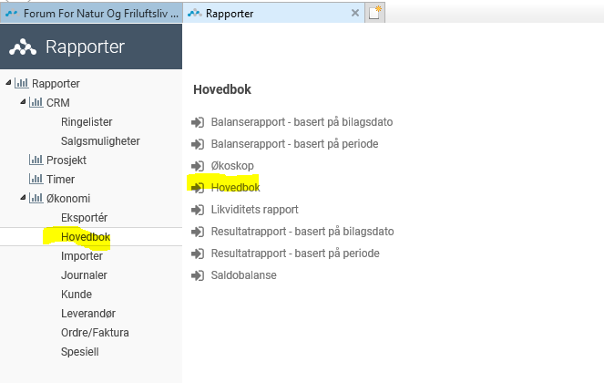
TIPS: Slik henter du rådata i 24SevenOffice
 |  | 1. Velg "Rapporter"
 |  | 2. Velg "Hovedbok" - se illustrasjon
 |  | 3. Velg "Hovedbok" igjen - se illustrasjon

 |  | Et nytt vindu kommer opp - se illustrasjon
 |  | 4. Velg perioden som rapporten gjelder for
 |  | Du kan velge fra og til dato ELLER År.
 |  | Velg f.eks fra 1.1 til kvaralets siste dato.
 |  | (Om det er aktuelt kan du også velge prosjekt)

 |  | 5. Trykk "Søk"
 |  | Vent til skjermen er fylt med resultater.

 |  | 6. Trykk "Rådata"

 |  | 7. Velg at du vil "Åpne" filen.

 |  | 8. Svar "Ja" når du får opp denne meldingen - se illustrasjon.

 |  | Et xl-ark åpner seg
 |  | 9. Merk alt: Ctrl+A (2 ganger)
 |  | 10. Kopier: Ctrl +C

 |  | 11. Gå til arket "Rådata" i øverste venstre hjørne.
 |  | Lim inn det du kopierte: Ctrl + V
 |  | Du kan få et feilmelding om at områdene ikke passer overens. Trykk i så fall OK.

 |  | 12. Sjekk at resultatet i fanen "Resultatregnskap" i kolonne stemmer overens med resultatet i 24Seven Office, for sikkerhets skyld. Hvis disse ikke stemmer over ens vil FNF Nasjonalt hjelpe til å fikse problemet.
 |  | Vær nøye med at du bruker samme periode når du sammenlikner.

TIPS: Kopieringstips

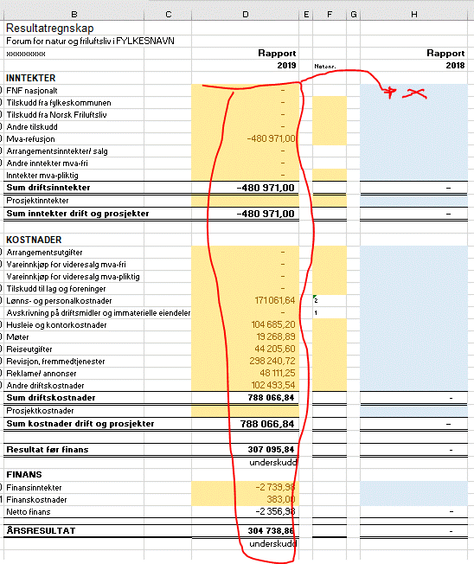
 |  | Under både "Resultatregnskap" og "Balanse" er det egne kolonner for fjorårets tall.
 |  | Eksempel: Du er ferdig med årsregnskapet for 2018 og skal lage den første rapporten i 2019.
 |  | I illustrasjonen står nå resultatrapporten fra 2018 i kolonne D, men du vil flytte den til H.

 |  | Slik gjør du:
 |  | 1. Merk det rødmerkede området.

 |  | 2. Kopier området ( Ctrl + C ).

 |  | 3. Gå til cellen merket x i illustrasjonen ->
 |  | (Denne cellen ligger på samme linje som den øverste cellen i det området du nettopp kopierte).

 |  | 4. Mens du står i denne cellen, høyreklikk på musa.
 |  | Du får da denne menyen.

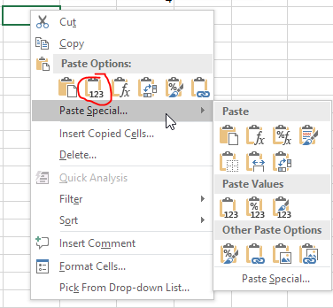

 |  | 5. Klikk på symbolet som er ringet rundt - se illustrasjon over.

 |  | Resultatene er nå limt inn SOM VERDIER. Disse er nå robuste mot endringer og er ikke lenger formelstyrt. De er "døde" tall.
 |  | La kolonne D være uendret. Når du legger inn nye data i "Rådata" for 2019, vil resultatet ble oppdatert i henhold til dette.

 |  | Det er anbefalt å bruke samme teknikk for å overføre balansetallene og få fylt inn fjorårets tall på en effektiv måte
 |  | Det er anbefalt å bruke samme teknikk for å overføre til fjorårets tall i notene, på steder hvor det er to kolonner som viser årets tall opp mot fjorårets.

NB! I versjon 5.4 av 2020-10-15 ble det lagt til linje 3450 og 7750 og dermed må det settes inn tomme celler for å få fjoråets inn på korrekt måte. Sjekk at tallene fra i fjor kommer på riktig linje.

